Hoja1
 | MAYOREO REFACCIONARIO DEL NAYAR SA DE CV
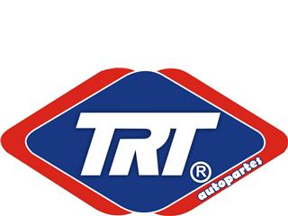
NOTICIERO
TRT NOV 2016
SUSPENSION
25 NOVIEMBRE 2016

YOUR PARTNER IN QUALITY

ü | NUEVOS NÚMEROS DE PARTE

 | AMIGO DISTRIBUIDOR:

TRT TE DA A CONOCER LOS NUMEROS DE PARTE QUE SE INTEGRAN A NUESTRA LINEA DE SUSPENSION Y DIRECCION.

NUMERO TRT | DESCRIPCIÓN
1403034 | JGO. HULES BARRA ESTAB. CHEV. HHR,G4,G5, MOD. 05-12
1403028 | JGO. HULES BARRA ESTAB. CHEV. TRAIL BLAZER MOD. 03-08
1403068 | JGO. HULES BARRA ESTAB. CHEV. CAPTIVA,TERRAIN MOD. 08-14
1403072 | JGO. HULES BARRA ESTAB. GMC ACADIA,TRAVERSE MOD. 10-14
TOP604 | TOPE REBOTE AMORT. TRASERO VW GOLF, JETTA A2 A3 MOD. 88/99
TOP603 | TOPE REBOTE AMORT. DEL. VW GOLF, JETTA A2 A3 MOD. 88/99
1406108 | JGO. HULES BARRA ESTAB. DEL. 25.5 MM DODGE AVENGER, JOURNEY MOD. 10-14
1406105 | JGO. HULES BARRA ESTAB 24MM DODGE AVENGER MOD. 07-12
BA2003 | JGO. HULES BARRA ESTAB. FORD FIESTA MOD. 03-09
TOP015 | TOPE REBOTE Y CUBREPOLVO AMORT. DEL. CHEV. CHEVY TODOS LOS MODELOS
1426014 | JGO. HULES BARRA ESTAB.(GOMA NARANJA) VW GOLF JETTA 99-08
54476-F4000 | JGO. HULES TIRANTE (GOMA ROJA) NISSAN PICKUP MOD. 94/12
K-9511 | JGO. HULES TIRANTE(GOMA AMARILLA)TOYOTA PICKUP MOD. 84/94

PEDIDOS: (311) 219-48-67; (311) 133-26-19; (311) 210-26-98
suspensionestrini@hotmail.com
ventas.marenasa@hotmail.com

